大概要
■資料概要
本シートではプロトタイプの全体シーケンスと必須要項について記す。
ここでは大まかな概要を記載し、各機能の詳しい仕様については順次作成していく。

■プロトタイプ概要
制作テストとしてゲームの基礎部のみを抜き出し、骨組みとなるプロトタイプを作成する。
素材等は仮のものを使用し、シーケンスを通して最低限遊べるものを作ることを目的とする。

■全体シーケンス図
ゲームの基礎となるシーケンスの必須要項のみをチャートで記載。

タイトル画面

メインメニュー
・ゲーム開始

ゲーム部

使用キャラクター選択

キャラクター出現
戦闘開始

敵に勝利
敵に敗北

ファック

ゲームオーバー

▼画面サイズ
画面サイズは、16：9比率とする。

▼タイトル画面
ゲームの開始時、ゲームオーバー時に必ずここに遷移する。
機能はメインメニューに遷移するのみ。

▼メインメニュー画面
各機能への遷移メニューを表示する。

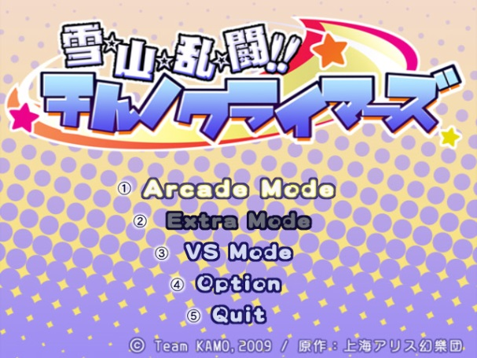
 | ・右図のようにタイトル画面の一部に項目を並べることで
 | メニュー画面としての機能を持たせる。
 | ▼項目
 |  | ・ゲーム開始
 |  | →プロトタイプではこれだけでよい。

 | 【将来的に実装が見込まれる項目（仕様化は時が来たら考える）】
 | ・オプション
 | →基礎的な環境設定。
 | ・ギャラリー
 | →シーン鑑賞
 | ・チャプターセレクト
 | →遊びたいシナリオから遊ぶ。
 | …など

▼ゲーム部シーケンス
ゲームルールについては別シート「戦闘仕様」を参照。

下記にはゲーム部内のシーケンスについて記載する。

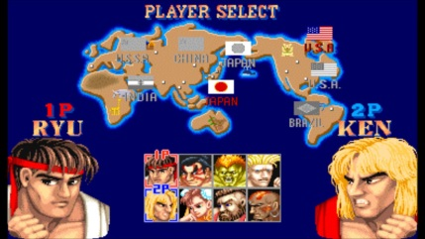
 | ▼使用キャラクターの選択
 | 敵と戦わせるキャラクターを選ぶ。
 | 選ぶことが出来ればそれでOK
 | →スライムA、スライムBというように、水増しでOK。
 | 自軍キャラのバリエーションを用意する必要はない。

 |  |  | ▲選択欄と選択しているキャラクターを表示するぐらいで良い。
 | ▼戦闘パート
 | 選択した自軍キャラクターと敵ヒロインが戦闘を行う。
 | 詳細仕様は別シート参照。

 | ▼戦闘の終了
 | 戦闘結果によって終了処理を行う。
 | ①敵ヒロインに敗北した場合
 | →タイトル画面に戻る。

 | ②敵ヒロインに勝利した場合
 | →イベントパート（チョメチョメシーン）に遷移する。

 | ▼イベントシーン
 | 戦闘時の立ちグラフィックによるアニメーションと
 | イベントCGカットインによるチョメチョメシーンを再生する。
 | テキストを流す機能を用意しておく。

 | ▼シーケンスの終了
 | 一連のイベントが終了し、タイトル画面に遷移する。

戦闘・イベント仕様
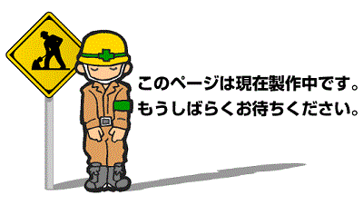
■キャラ選択
自軍の使用キャラクターを選択する。
プロトタイプではここに遊びを仕込まないので重要度は低い。

■戦闘シーケンス・ルール概要
実際の戦闘の仕様と、戦闘開始～イベントシーンまでの流れについて説明する。

▼ステージ構造について
 | ステージは、縦軸と横軸によって構成される。（奥軸は存在しない。ファイナルファイトではなく、ストリートファイター。）

▼キャラクターの登場
 | 2Dキャラクターが対峙した状態の画面が表示される。

 | ・味方キャラ：複数出現可能
 | ・敵ヒロイン：常に一体のみ出現

▼勝敗の決定
 | 格闘ゲームなどのように、お互いのアクションによって相手の体力を0にした方が勝利。
 |  |  |  |  |  |  | ※イメージ図
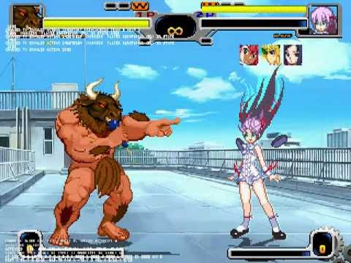
▼戦闘アクション（AI戦闘）
 | プレイヤーは操作を行わず、自軍キャラと敵ヒロインのAI戦闘を観戦する。
 | プロトタイプ版でのキャラクターのアクションは下記の通り（敵味方全て共通で下記アクションを持つ）

 | ①待機
 | →特にアクションを起こしていない、立ち状態。

 | ②移動
 | →前移動・後ろ移動 ※奥行きは存在しない。縦横ラインのみ。

 | ③攻撃アクション
 | →各キャラクターに設定されたアクションを再生する。
 | プロトタイプではひとつだけ。

 | ④防御アクション
 | →防御状態となり、ダメージを軽減する。

 | ※最終的には自軍キャラの強化、ポップのタイミング指示、AI切り替えなどを実装し、ストラテジー（RTS）型戦闘の遊びとしたい。

■戦闘パートの画面構成の仕様
プロトタイプ版では機能は最低限まで絞る。
本制作版でもコスト削減とユーザビリティー向上のため、システマティックなUI表示は極限まで削り、演出によって直感的にわかるようにする。

敵ヒロインキャラ

自軍キャラ

 | ◆戦闘パートにおける画面表示は背景の上に自軍キャラ、敵キャラのみが乗った状態にする。
 | →体力ゲージなど、UIは使わない。

 | ◆HPの通知はヒットエフェクトの色で表現する。
 | →攻撃ヒット後の残体力によってエフェクトの色が変わる。

 |  | 残体力：多 |  | 残体力：中 | 残体力：少

 | ◆攻撃のダメージ量の通知は、ヒットエフェクトの大きさで表現する。

 |  | ダメージ：少 |  | ダメージ：大 | ダメージ：大

 |  |  | 例：小さいダメージを与え、敵体力が少ない状態の場合

■イベントシーケンス
イベントシーンにおけるﾁｮﾒﾁｮﾒの見せ方について記載する。

イベントシーケンスは、敵ヒロイン撃破後にシームレスで突入する。
→ユーザー目線で見た場合、戦闘は終了せず、一方的に攻めることが可能な状態になる。

 | ▼無力化パート
 | 敵ヒロインが体力ゼロになると下記の状態に差し変わる。
 | ・アクションが専用のものに差し変わる。
 | →攻撃が不可能になる。
 | →待機、移動が無力化状態のものに変わる。

 | 【無力化パートにおけるヒロイン限定アクション】
 | ①無力化待機
 | →特にアクションを起こしていない、立ち状態のグラフィックが違うだけ。

 | ②無力化移動
 | →前移動・後ろ移動。速度低下状態。

 | この状態でさらに敵ヒロインにダメージを与え続けると次のパートへ移行する。

 | ▼ファックパート
 | 自軍モンスターと敵ヒロインが致す。
 | 無力化状態のヒロインにさらに攻撃を加え続けるとこのシーンに発展する。

 | 【ファックパートにおけるヒロイン限定アクション】
 | ①ダウン状態
 | →移動や攻撃などが不可能なダウン状態になる。この状態で味方キャラの攻撃を受けるとファックイベントが開始する。
CGイラストを表示
 |  |  |  |  |  | 【画面構成説明】
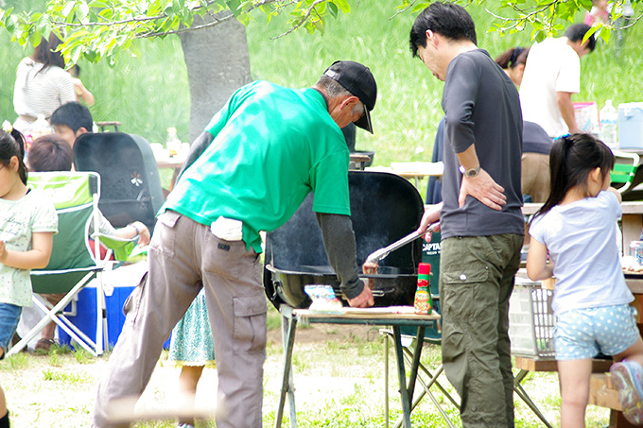
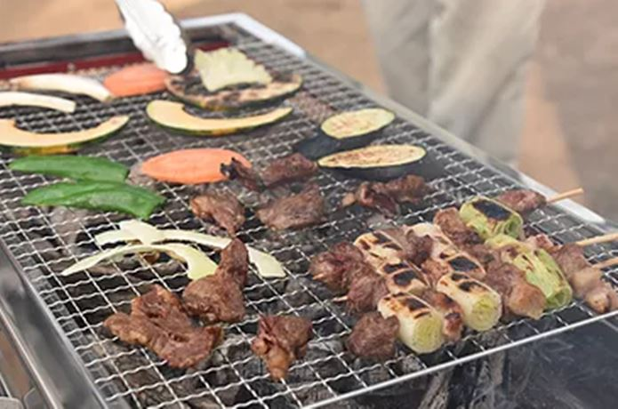
へへへ……こんなに焼けてるぜ。

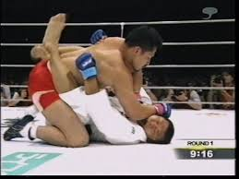

2Dキャラによるアニメーション

あーっと！ここはどうにか体勢を入れ替えて起き上がりたい！

 | ※画面構成イメージ
テキストボックス
 | ・画面右半分では戦闘シーケンスと同様の2Dグラフィック状態でイベントを表示する。
 | ・画面左半分ではイベントCGを表示する。右側の動きを反映したカットインのように扱う。
 | →イベントCGの一部をアップで映したい。
 | ・画面下にテキストを表示する。手をフリーにするために自動進行にし、セリフベースにしておく。

 | ファックパートの終了に伴い、ゲーム部シーケンスの終了となる。

■戦闘＆イベントシーケンスの全体フロー

使用キャラクター選択

戦闘画面に画面遷移

キャラクター出現

戦闘開始


FIGHT

敵ヒロインとの戦闘

敵ヒロインに敗北
敵ヒロインの
HPを0にする

無気力化パートに移行

無気力状態のヒロインの
HPを0にする。
ヒロインダウン状態

味方の攻撃をヒロインに当てる事でファックパートに移行。

ファックイベント終了。

戦闘シーケンス終了

■キャラごとのアクション

アクション仕様
■キャラ選択
自軍の使用キャラクターを選択する。
プロトタイプではここに遊びを仕込まないので重要度は低い。

■戦闘シーケンス・ルール
実際の戦闘の仕様と、戦闘開始～イベントシーンまでの流れについて説明する。

▼ステージ構造について
 | ステージは、縦軸と横軸によって構成される。（奥軸は存在しない。ファイナルファイトではなく、ストリートファイター。）

▼キャラクターの登場
 | 2Dキャラクターが対峙した状態の画面が表示される。
 | →可能であれば、1対1ではなく自軍のキャラクターは指定した分の数を出したい。

▼勝敗の決定
 | 格闘ゲームなどのように、お互いのアクションによって相手の体力を0にした方が勝利。
 |  | ※イメージ図

▼戦闘アクション（AI戦闘）
 | プレイヤーは操作を行わず、自軍キャラと敵ヒロインのAI戦闘を観戦する。
 | プロトタイプ版でのキャラクターのアクションは下記の通り（敵味方全て共通で下記アクションを持つ）

 | ①待機
 | →特にアクションを起こしていない、立ち状態。

 | ②移動
 | →前移動・後ろ移動 ※奥行きは存在しない。縦横ラインのみ。

 | ③攻撃アクション
 | →各キャラクターに設定されたアクションを再生する。
 | プロトタイプではひとつだけ。

■画面構成の仕様

■イベントシーケンス
イベントシーンにおけるﾁｮﾒﾁｮﾒの見せ方について記載する。

イベントシーケンスは、敵ヒロイン撃破後にシームレスで突入する。
→ユーザー目線で見た場合、戦闘は終了せず、一方的に攻められる状態になる。

 | ▼無力化パート
 | 敵ヒロインが体力ゼロになると下記の状態に差し変わる。
 | ・アクションが専用のものに差し変わる。
 | →攻撃が不可能になる。
 | →待機、移動が無力化状態のものに変わる。

 | この状態でさらにダメージを受け続けると次のパートへ移行する。

 | ▼ファックパート
 | 自軍モンスターと敵ヒロインが致す。
 | 無力化状態のヒロインにさらに攻撃を加え続けるとこのシーンに発展する。

へへへ……こんなに焼けてるぜ。

 | ※画面構成イメージ

 | ・画面右半分では戦闘シーケンスと同様の2Dグラフィック状態でイベントを表示する。
 | ・画面左半分ではイベントCGを表示する。右側の動きを反映したカットインのように扱う。
 | →イベントCGの一部をアップで映したい。
 | ・画面下にテキストを表示する。手をフリーにするために自動進行にし、セリフベースにしておく。

 | ファックパートの終了に伴い、ゲーム部シーケンスの終了となる。

■戦闘＆イベントシーケンスの全体フロー

■キャラごとのアクション

